Sheet1
珠海市中西医结合医院病理科蜡块柜报价单
序号 | 名称 | 参考图片 | 尺寸 | 承重 （KG） | 单位 | 数量 | 单价（元） | 小计（元） | 材质说明
1 | 蜡块柜 | 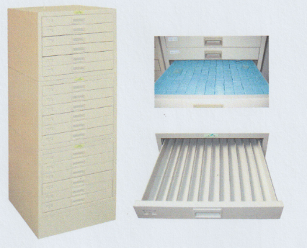 | W450×D478×H1295 | ≥300 | 套 | 3 |  | 0 | 十八抽(三节，每节六抽，每节带有连接件，加一底座，可存放包埋盒蜡块约12000块),底座采用≥1.2mm,柜体、抽屉采用≥0.8mm优质冷轧钢板，经数控设备加工成型(保证柜子的平整度与美观度),抽屉：蜡块专用抽，每抽配十一根隔条，拉手：塑料暗拉手，柜体表面经脱脂除油、表调、锌系磷化、钝化、静电粉未喷塑，插槽：金属开模专用插槽，标鉴槽：一体化冲压成型。
合计： |  |  |  |  |  |  |  | #REF!
备注：1.以上产品报价包含普通发票，珠海市内免费送货、安装、售后等全部费用。
2.保修≥5年，终身维护；具体要求以双方确认为准。

